Detalhamento_Avarias
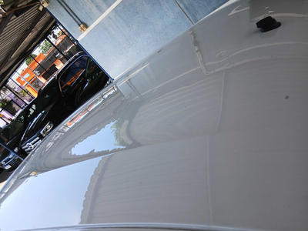
Detalhamento da Cobrança

Cliente | xxxx
Contrato: | xxxx

Placa: | RUL3C55 |  | VALOR TOTAL
Modelo: | KWID ZEN 1.0 12V SCE FLEX 4P C/AR |  | R$0.00
Cor: | BRANCO GLACIER

1 | CHECKLIST - Avaria reportada na peça 'porta_dianteira_direita' (REVISAR) | Valor | R$0.00
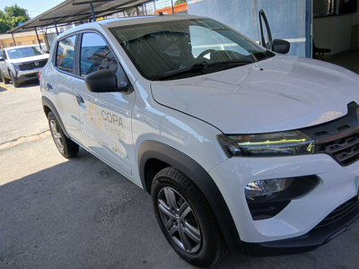

2 | CHECKLIST - Avaria reportada na peça 'roda_traseira_direita' (REVISAR) | Valor | R$0.00
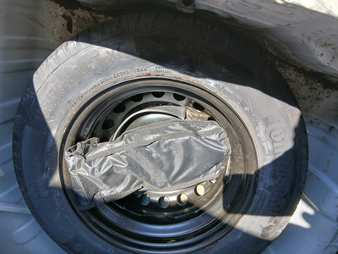

3 | CHECKLIST - Avaria reportada na peça 'teto' (REVISAR) |  | R$0.00

